Note
Khi mở hoặc đóng 1 lệnh (vị thế) thì mất 1 khoảng phí https://www.binance.com/vn/fee/schedule
 | Maker: Người đặt lệnh
 | Taker: Người khớp lệnh
Trade cặp BNB thì fee rẻ hơn (do BNB là của sàn)
Margin duy trì : số tiền tối thiểu để duy trì vị thế
Số dư margin : số dư của toàn bộ tài sản thế chấp
Tỉ số margin : càng cao thì càng đến gần nguy cơ cháy tài khoản

Khi mở 1 lệnh thì sẽ tốn khoảng phí giao dịch, và thế chấp toàn bộ số dư
Dựa vào chỉ số PNL để thấy được giá trị lời lỗ (chưa được ghi nhận, chỉ đang trừ trực tiếp vào tài sản thế chấp)

Đòn bẩy càng cao thì số tiền bỏ ra càng ít, nhưng tỉ lệ thắng/thua cũng cao theo

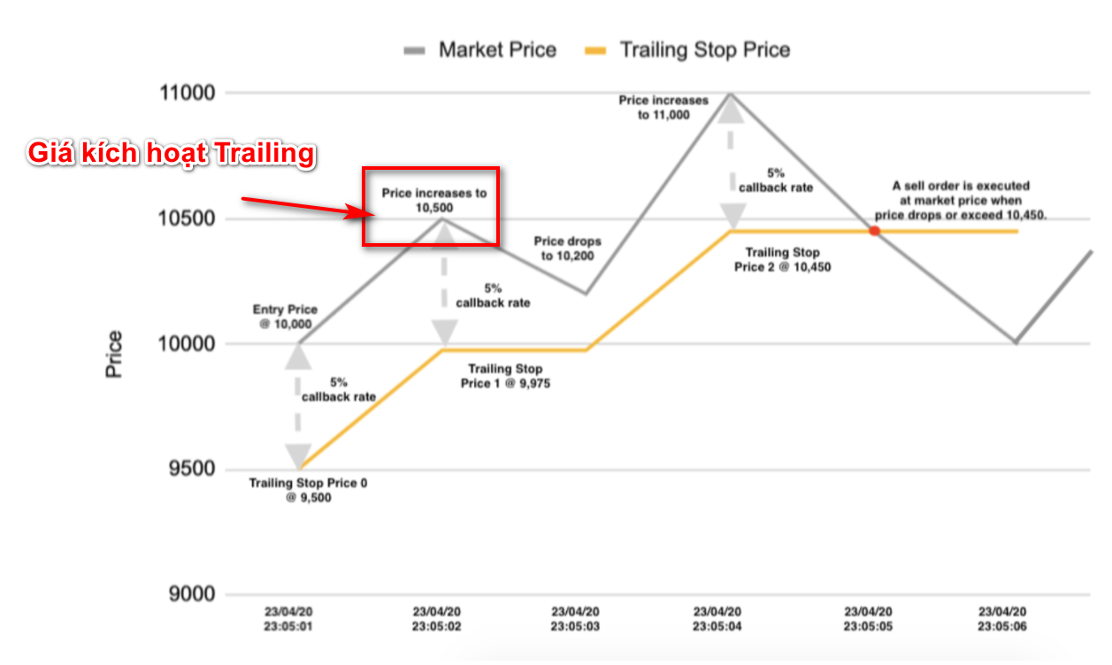
Giải thích lệnh trailing stop
A = Giá cần vào lệnh (Giá limit)
B = Xác định % rate chốt lời (ví dụ 1%)

Xác định giá kích hoạt trailing
C = A + (A * C)

Ví dụ :
A = 10400
B = 1%
C = 10400 + (10400 * 1%)

